PRESENT
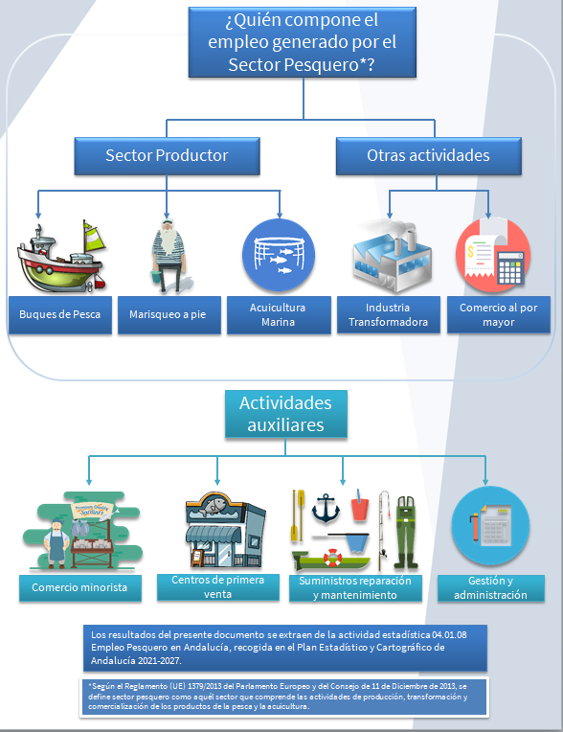

*Según el Reglamento (UE) 1379/2013 del Parlamento Europeo y del Consejo de 11 de Diciembre de 2013, se define sector pesquero como aquél sector que comprende las actividades de producción, transformación y comercialización de los productos de la pesca y la acuicultura.

Los resultados del presente documento se extraen de la actividad estadística 06.01.06 Empleo Pesquero en Andalucía, recogida en el Plan Estadístico y Cartográfico de Andalucía 2023-2029.

BUQUES (CNAE 03.11)
EMPLEO EN BUQUES
7. PERSONAS OCUPADAS EN LOS BUQUES POR MODALIDADES DE PESCA Y PROVINCIA. AÑO 2024
8. PERSONAS OCUPADAS EN LOS BUQUES DE PESCA POR PROVINCIA/LITORAL Y SEXO. AÑO 2024
9. NÚMERO DE PERSONAS OCUPADAS POR MODALIDAD DE PESCA Y MUNICIPIO. AÑO 2024
10. EDAD DE LAS PERSONAS OCUPADAS EN LOS BUQUES DE PESCA. AÑO 2024
11. NIVEL DE ESTUDIOS DE LAS PERSONAS OCUPADAS EN LOS BUQUES DE PESCA. AÑO 2024
12. CATEGORÍA PROFESIONAL DE LAS PERSONAS OCUPADAS EN LOS BUQUES DE PESCA. AÑO 2024
13. NACIONALIDAD DE LAS PERSONAS OCUPADAS EN LOS BUQUES DE PESCA. AÑO 2024
14. ESTRUCTURA DE EDAD DE LAS PERSONAS OCUPADAS EN LOS BUQUES DE PESCA POR LITORAL (%). AÑO 2024
15. ESTRUCTURA DE NIVEL DE ESTUDIOS DE LAS PERSONAS OCUPADAS EN LOS BUQUES DE PESCA POR LITORAL (%). AÑO 2024
16. ESTRUCTURA DE LA CATEGORÍA PROFESIONAL DE LAS PERSONAS OCUPADAS EN LOS BUQUES DE PESCA POR LITORAL (%). AÑO 2024
17. ESTRUCTURA DE LA NACIONALIDAD DE LAS PERSONAS OCUPADAS EN LOS BUQUES DE PESCA POR LITORAL (%). AÑO 2024

Tabla 7. Personas ocupadas en los buques por modalidades de pesca y provincia. Año 2024

PROVINCIA | MODALIDADES DE PESCA
 | ALMADRABA | ARRASTRE DE FONDO | ARRASTRE MARISQUERO CONGELADOR | ARTES MENORES | ATUNEROS | CERCO | DRAGA HIDRÁULICA | PALANGRE DE SUPERFICIE | RASTRO
Almería | 0 | 181 | 7 | 189 | 0 | 162 | 0 | 164 | 0
Cádiz | 152 | 230 |  | 617 | 111 | 336 | 42 | 7 | 50
Granada | 0 | 57 |  | 21 | 0 | 11 | 0 | 0 | 0
Huelva | 0 | 542 | 575 | 472 | 0 | 318 | 213 | 9 | 71
Málaga | 0 | 211 |  | 303 | 0 | 188 | 0 | 0 | 71
TOTAL | 152 | 1,222 | 582 | 1,603 | 111 | 1,015 | 255 | 180 | 192

Tabla 8. Personas ocupadas en los buques de pesca por provincia / litoral y sexo. Año 2024

PROVINCIA /LITORAL | HOMBRES | MUJERES | TOTAL
Almería | 695 | 8 | 703
Cádiz | 1,530 | 15 | 1,545
Granada | 88 | 1 | 89
Huelva | 2,189 | 11 | 2,200
Málaga | 768 | 5 | 773
TOTAL | 5,271 | 40 | 5,311
Región suratlántica | 3,393 | 18 | 3,411
Región surmediterránea | 1,878 | 22 | 1,900
TOTAL | 5,271 | 40 | 5,311

Tabla 9. Número de personas ocupadas por modalidad de pesca y municipio. Año 2024

MUNICIPIO | ARRASTRE DE FONDO | ARTE MENOR | ATUNERO | CERCO | DRAGA HIDRAULICA | PALANGRE DE SUPERFICIE | RASTRO | ARRASTRE MARISQUERO CONGELADOR | ALMADRABA
Adra | 20 | 34 | 0 | 41 | 0 | 0 | 0 | 0 | 0
Algeciras | 0 | 17 | 12 | 33 | 0 | 7 | 0 | 0 | 0
Almería | 104 | 55 | 0 | 86 | 0 | 0 | 0 | 0 | 0
Ayamonte | 92 | 87 | 0 | 0 | 3 | 9 | 17 | 0 | 0
Barbate | 20 | 56 | 0 | 236 | 0 | 0 | 0 | 0 | 92
Cadiz | 15 | 15 | 0 | 10 | 0 | 0 | 0 | 0 | 0
Carboneras | 26 | 49 | 0 | 23 | 0 | 134 | 0 | 0 | 0
Chipiona | 8 | 154 | 0 | 0 | 3 | 0 | 0 | 0 | 0
Conil | 0 | 94 | 0 | 0 | 0 | 0 | 0 | 0 | 32
Estepona | 35 | 90 | 0 | 43 | 0 | 0 | 13 | 0 | 0
Fuengirola | 42 | 59 | 0 | 0 | 0 | 0 | 21 | 0 | 0
Garrucha | 31 | 11 | 0 | 0 | 0 | 0 | 0 | 0 | 0
Huelva | 4 | 20 | 0 | 10 | 3 | 0 | 3 | 582 | 0
Isla Cristina | 340 | 191 | 0 | 169 | 96 | 0 | 33 | 0 | 0
La Linea de la Concepción | 0 | 46 | 0 | 0 | 0 | 0 | 50 | 0 | 0
Lepe | 43 | 61 | 0 | 9 | 12 | 0 | 0 | 0 | 0
Málaga | 4 | 14 | 0 | 9 | 0 | 0 | 16 | 0 | 0
Marbella | 20 | 69 | 0 | 27 | 0 | 0 | 2 | 0 | 0
Motril | 57 | 21 | 0 | 11 | 0 | 0 | 0 | 0 | 0
Palos De La Frontera | 0 | 10 | 0 | 0 | 0 | 0 | 0 | 0 | 0
Puerto de Santa Maria | 43 | 12 | 0 | 0 | 0 | 0 | 0 | 0 | 0
Puerto Real | 0 | 0 | 0 | 0 | 0 | 0 | 0 | 0 | 0
Punta Umbria | 62 | 102 | 0 | 130 | 99 | 0 | 18 | 0 | 0
Roquetas De Mar | 0 | 40 | 0 | 12 | 0 | 30 | 0 | 0 | 0
Rota | 4 | 66 | 0 | 0 | 0 | 0 | 0 | 0 | 0
San Fernando | 0 | 18 | 0 | 0 | 0 | 0 | 0 | 0 | 0
Sanlucar De Barrameda | 140 | 73 | 0 | 54 | 39 | 0 | 0 | 0 | 0
Tarifa | 0 | 68 | 99 | 3 | 0 | 0 | 0 | 0 | 28
Velez-Malaga | 110 | 71 | 0 | 109 | 0 | 0 | 18 | 0 | 0
TOTAL ANDALUCÍA (Tripulación media / buque) | 4.6 | 2.7 | 4.3 | 9.6 | 3.0 | 6.2 | 2.5 | 17.6 | 38.0
REGIÓN SURATLÁNTICA (Tripulación media / buque) | 5.3 | 2.8 | 0.0 | 10.3 | 3.0 | 9.0 | 2.6 | 17.6 | 38.0
REGIÓN SURMEDITERRÁNEA (Tripulación media / buque) | 3.8 | 2.5 | 4.3 | 8.6 | 0.0 | 6.1 | 2.4 | 0.0 | 0.0

Tabla 10. Edad de las personas ocupadas en los buques de pesca. Año 2024

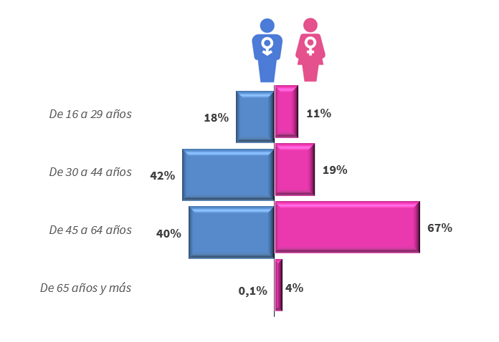
EDAD | HOMBRES | MUJERES | TOTAL
De 16 a 29 años | 939 | 4 | 944
De 30 a 44 años | 2,237 | 7 | 2,244
De 45 a 64 años | 2,088 | 27 | 2,114
De 65 años y más | 7 | 1 | 9
TOTAL | 5,271 | 40 | 5,311

Tabla 11. Nivel de estudios de las personas ocupadas en los buques de pesca. Año 2024

NIVEL DE ESTUDIOS | HOMBRES | MUJERES | TOTAL
Sin estudios | 1,584 | 1 | 1,585
Hasta estudios primarios | 3,258 | 30 | 3,288
Estudios secundarios y universitarios | 429 | 9 | 438
TOTAL | 5,271 | 40 | 5,311

Tabla 12. Categoría profesional de las personas ocupadas en los buques de pesca. Año 2024

CATEGORÍA PROFESIONAL | HOMBRES | MUJERES | TOTAL
Patrones/as | 1,218 | 1 | 1,219
Técnicos/as | 942 | 1 | 943
Marineros/as | 2,914 | 22 | 2,936
Rederos/as | 100 | 4 | 104
Otros/as * | 97 | 12 | 109

TOTAL | 5,271 | 40 | 5,311
* Personas dedicadas a la reparación de aparejos así como a gestiones en tierra de las embarcaciones.

Tabla 13. Nacionalidad de las personas ocupadas en los buques de pesca. Año 2024

NACIONALIDAD | HOMBRES | MUJERES | TOTAL
Española | 4,581 | 38 | 4,619
Comunitaria | 121 | 2 | 123
Tercero Países | 569 | 0 | 569
Total | 5,271 | 40 | 5,311

Fuente: Encuestas a organizaciones de armadores y marineros. Sistema de Información andaluz de comercialización y producción pesquera (IDAPES). Consejería de Agricultura, Pesca, Agua y Desarrollo Rural. Elaboración propia. |  |  |  |  | TOTAL

Tabla 14. Estructura de edad de las personas ocupadas en los buques de pesca por litoral (%). Año 2024

 | SURATLÁNTICA |  |  | SURMEDITERRÁNEA
EDAD | HOMBRES | MUJERES | TOTAL | HOMBRES | MUJERES | TOTAL
De 16 a 29 años | 15.6% | 18.2% | 15.7% | 22.0% | 6.3% | 21.8%
De 30 a 44 años | 39.4% | 27.3% | 39.3% | 48.3% | 12.5% | 47.8%
De 45 a 64 años | 44.8% | 54.5% | 44.9% | 29.5% | 75.0% | 30.2%
De 65 años y más | 0.2% | 0.0% | 0.2% | 0.1% | 6.3% | 0.2%
TOTAL | 100.0% | 100.0% | 100.0% | 100.0% | 100.0% | 100.0%

Tabla 15. Estructura de nivel de estudios de las personas ocupadas en los buques de pesca por litoral (%). Año 2024

 | SURATLÁNTICA |  |  | SURMEDITERRÁNEA
NIVEL DE ESTUDIOS | HOMBRES | MUJERES | TOTAL | HOMBRES | MUJERES | TOTAL
Sin estudios | 33.2% | 0.0% | 33.0% | 24.1% | 6.3% | 23.8%
Hasta estudios primarios | 61.0% | 81.8% | 61.1% | 63.4% | 68.8% | 63.4%
Estudios secundarios y universitarios | 5.8% | 18.2% | 5.9% | 12.6% | 25.0% | 12.8%
TOTAL | 100.0% | 100.0% | 100.0% | 100.0% | 100.0% | 100.0%

Tabla 16. Estructura de la categoría profesional de las personas ocupadas en los buques de pesca por litoral (%). Año 2024

 | SURATLÁNTICA |  |  | SURMEDITERRÁNEA
CATEGORÍA PROFESIONAL | HOMBRES | MUJERES | TOTAL | HOMBRES | MUJERES | TOTAL
Patrones/as | 23.1% | 5.6% | 23.0% | 23.1% | 0.0% | 22.8%
Técnicos/as | 17.7% | 0.0% | 17.6% | 18.1% | 4.5% | 17.9%
Marineros/as | 55.7% | 22.2% | 55.4% | 54.7% | 81.8% | 55.1%
...

MARISQUEO 2024 (CNAE 03.11)
...
PROVINCIA | PERSONAS OCUPADAS |  |  | EMPLEO EQUIVALENTE*
 | HOMBRES | MUJERES | TOTAL | HOMBRES | MUJERES | TOTAL
Cádiz | 45 | 1 | 46 | 45 | 1 | 46
Granada | 0 | 0 | 0 | 0 | 0 | 0
Huelva | 212 | 9 | 221 | 212 | 9 | 221
Málaga | 0 | 0 | 0 | 0 | 0 | 0
Sevilla | 41 | 3 | 44 | 41 | 3 | 44
TOTAL | 298 | 13 | 311 | 298 | 13 | 311
* El empleo equivalente en esta actividad se refiere al número de licencias, que en ocasiones es compartida por varias personas.

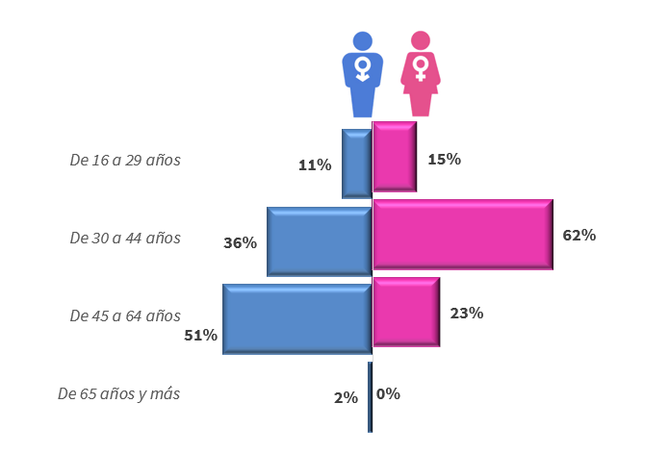
19. Edad de las personas ocupadas en marisqueo a pie e inmersión. Año 2024

EDAD | HOMBRES | MUJERES | TOTAL
De 16 a 29 años | 32 | 2 | 34
De 30 a 44 años | 108 | 8 | 116
De 45 a 64 años | 153 | 3 | 156
De 65 años y más | 5 | 0 | 5
TOTAL | 298 | 13 | 311

20. Personas ocupadas por tipo de marisqueo y sexo. Año 2024

PROVINCIA | MARISQUEO A PIE |  | INMERSIÓN |  | TOTAL
 | HOMBRES | MUJERES | HOMBRES | MUJERES
Cádiz | 44 | 1 | 1 | 0 | 46
Granada | 0 | 0 | 0 | 0 | 0
Huelva | 168 | 7 | 44 | 2 | 221
Málaga | 0 | 0 | 0 | 0 | 0
Sevilla | 41 | 3 | 0 | 0 | 44
TOTAL | 253 | 11 | 45 | 2 | 311
...

TRANSFORMACIÓN (CNAE 10.2)
...
PROVINCIA | HOMBRES | MUJERES | PERSONAS OCUPADAS | HOMBRES | MUJERES | EMPLEO EQUIVALENTE
Huelva | 350 | 557 | 907 | 350 | 506 | 856
Jaén | 16 | 5 | 21 | 16 | 2 | 18
Málaga | 239 | 278 | 517 | 232 | 272 | 504
Sevilla | 141 | 262 | 403 | 127 | 224 | 351
TOTAL | 2,278 | 1,805 | 4,083 | 2,024 | 1,633 | 3,657

* Empleo equivalente (1.760 horas/año)

Tabla 26. Edad de las personas ocupadas en la industria especializada de transformación pesquera. Año 2024

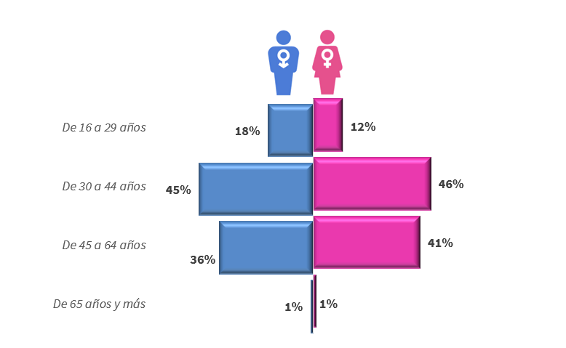
INTERVALOS DE EDAD | HOMBRES | MUJERES | TOTAL
De 16 a 29 años | 405 | 208 | 613
De 30 a 44 años | 1,014 | 824 | 1,838
De 45 a 64 años | 831 | 749 | 1,580
De 65 años y más | 28 | 24 | 52
TOTAL | 2,278 | 1,805 | 4,083

Tabla27. Tipo de jornada de las personas ocupadas en la industria de transformación pesquera. Año 2024

TIPO DE JORNADA | HOMBRES | MUJERES | TOTAL
Completa | 2,244 | 1,577 | 3,821
Parcial | 34 | 228 | 262
TOTAL | 2,278 | 1,805 | 4,083

Tabla 28. Tipo de contrato de las personas ocupadas en la industria de transformación pesquera. Año 2024
...
TRAMOS DE EMPLEO | Nº EMPRESAS | % | % EMPLEO TOTAL | % HOMBRES | % MUJERES | % MUJERES s/ TOTAL MUJERES
De 1 a 9 | 17 | 23.0% | 1.7% | 54.9% | 45.1% | 1.8%
De 10 a 49 | 33 | 44.6% | 21.1% | 52.6% | 47.4% | 22.7%
De 50 a 199 | 15 | 20.3% | 27.0% | 45.0% | 55.0% | 33.6%
De 200 a 499 | 6 | 8.1% | 50.0% | 63.1% | 36.9% | 41.8%
Más de 500 | 0 | 0.0% | 0.0% | 0.0% | 0.0% | 0.0%
TOTAL | 74 | 100.0 % | 100.0 % | 55.8 % | 44.2 % | 100 %

Fuente: Encuestas a empresas del Directorio de Industrias de Transformación de productos pesqueros y acuícolas. Consejería de Agricultura, Pesca, Agua y Desarrollo Rural. Elaboración propia.
Se entiende por industria especializada en la transformación de productos pesqueros aquellas empresas en las que el 50% o más de su facturación total depende de la actividad transformadora de productos de la pesca.

La transformación pesquera comprende :
- La elaboración de productos congelados y ultracongelados pesqueros.
- La conservación: enlatado, secado, salazón, salmuera y ahumado de productos pesqueros.
- Fileteado, huevas, caviar y sucedáneos de caviar.
- La fabricación de productos a base de pescado para consumo humano o animal.
- La obtención de harinas de pescado.

C. MAYORISTA 2024 (CNAE 46.38)
...
PROVINCIA | PERSONAS OCUPADAS |  |  | EMPLEO EQUIVALENTE
Cádiz | 677 | 258 | 935 | 572 | 202 | 774
Córdoba | 95 | 15 | 110 | 83 | 12 | 95
Granada | 112 | 11 | 123 | 112 | 11 | 123
Huelva | 600 | 223 | 823 | 579 | 201 | 780
Jaén | 177 | 119 | 296 | 166 | 111 | 277
Málaga | 736 | 167 | 903 | 639 | 154 | 793
Sevilla | 401 | 118 | 519 | 374 | 93 | 467
TOTAL | 3,468 | 1,028 | 4,496 | 3,186 | 897 | 4,082

Tabla 34. Edad de las personas ocupadas en la actividad mayorista de productos pesqueros. Año 2024
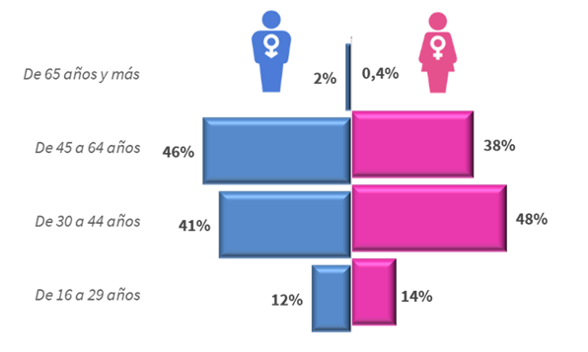
INTERVALOS DE EDAD | HOMBRES | MUJERES | TOTAL
De 16 a 29 años | 422 | 145 | 567
De 30 a 44 años | 1,407 | 491 | 1,898
De 45 a 64 años | 1,581 | 388 | 1,969
De 65 años y más | 58 | 4 | 62
TOTAL | 3,468 | 1,028 | 4,496

Tabla 35. Tipo de jornada de las personas ocupadas en la actividad mayorista de productos pesqueros. Año 2024

TIPO DE JORNADA | HOMBRES | MUJERES | TOTAL
Completa | 3,366 | 823 | 4,189
Parcial | 102 | 205 | 307
Total | 3,468 | 1,028 | 4,496

Tabla 36. Tipo de contrato de las personas ocupadas en la actividad mayorista de productos pesqueros. Año 2024
...

